ゲーム画面
目次へ |  | イラスト、デザイン、配置等は仮のものです

 | タイトル画面 |  |  |  | ホーム画面

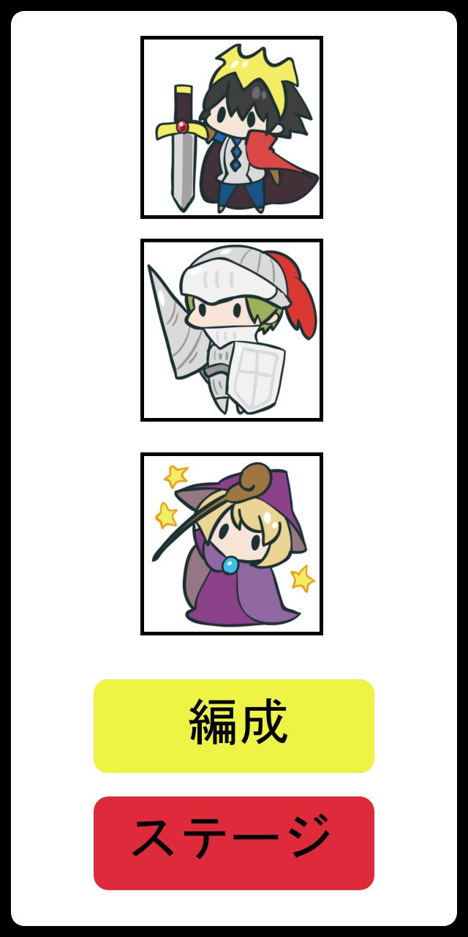

 |  |  | タイトル文字

 |  |  |  |  |  |  | 編成しているキャラのアイコン

 |  |  | 画面をタップするとホーム画面へ

 |  |  | 背景はキャラを配置したりする

 |  |  |  |  |  |  | 編成ボタン：タップでキャラ編成画面へ

 |  |  |  |  |  |  | ステージボタン；タップでステージ選択画面へ

 | 編成画面 |  |  |  |  | ステージ選択画面
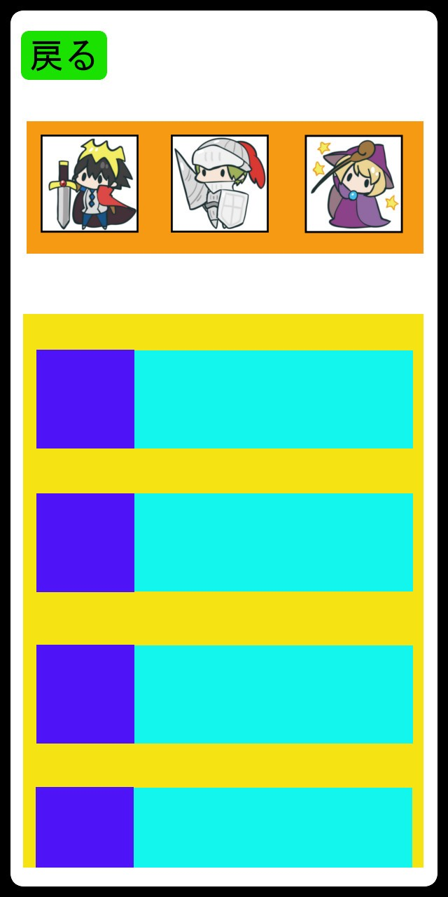
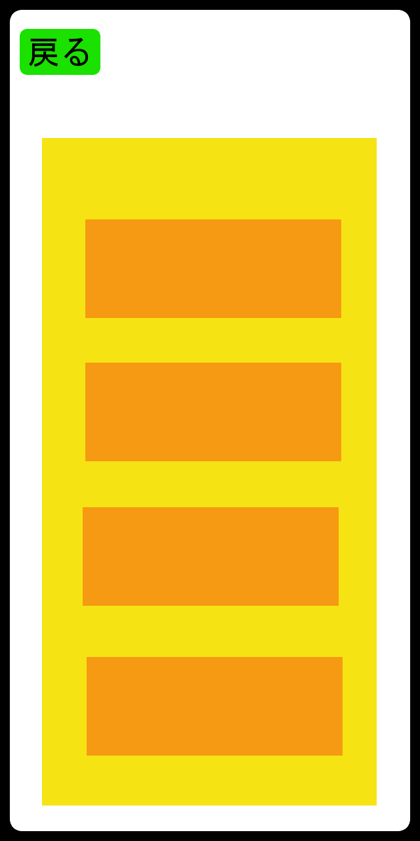
戻るボタン
タップでホームへ

 |  |  | 編成中のキャラ
 |  |  |  |  |  |  |  | 黄色：ステージ一覧
 |  |  |  |  |  |  |  | オレンジ：ステージ名

 |  |  | 黄色：所持しているすべてのキャラ一覧 |  |  |  |  | ・一覧部分は上下スワイプでスクロール
 |  |  | 青色：キャラのアイコン |  |  |  |  | （ステージ数次第ではスクロールはしない）
 |  |  | 水色：キャラの性能(サイコロの目、範囲、必殺技など)
 |  |  |  |  |  |  |  | ・ステージ名部分をタップ時、開始するかのダイアログを表示
 |  |  | ・一覧部分は上下スワイプでスクロール
 |  |  | ・アイコン部分をタップしたまま編成場所まで持っていくと編成される |  |  |  |  |  |  | ダイアログイメージ
 |  |  | ・一覧部分には編成中のキャラも表示 |  |  |  |  |  |  | 緑：テキスト「ステージ○○を開始しますか？」
 |  |  | 編成中キャラはグレーアウトして編成中の文字を表示 |  |  |  |  |  |  | 青：肯定ボタン
 |  |  |  |  |  |  |  |  |  | オレンジ：否定ボタン

 |  |  |  |  |  |  |  |  |  | ・肯定ボタンタップでバトル画面へ
 |  |  |  |  |  |  |  |  |  | ・否定ボタンタップでダイアログが消える
 |  |  |  |  |  |  |  |  |  | ・ダイアログ表示中はステージ選択画面の
 |  |  |  |  |  |  |  |  |  | 他操作は非アクティブ

 | バトル画面
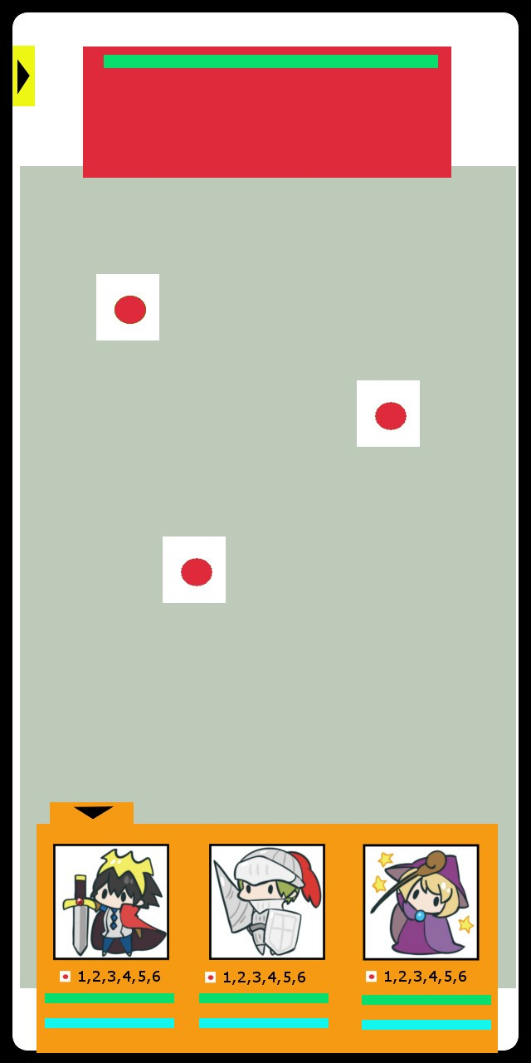
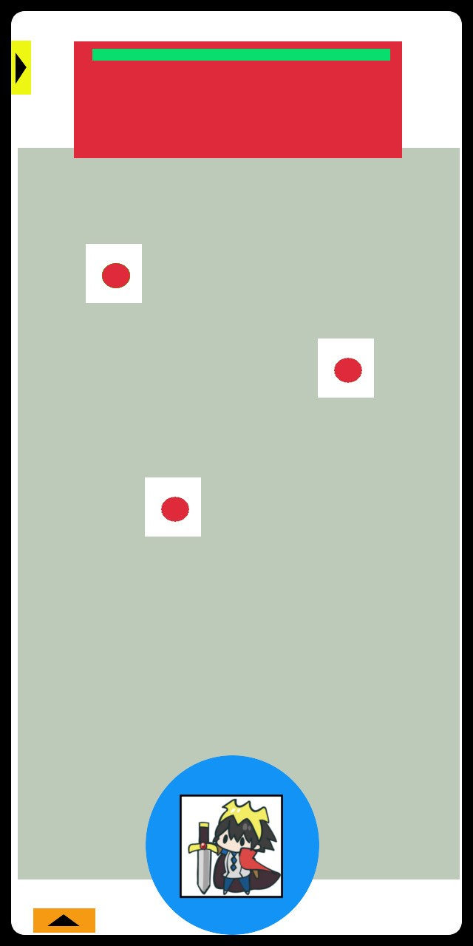
 |  |  |  | 赤：敵画像を表示
 |  |  |  | 緑：敵HP
ステージから出る用のタブ |  |  |  | 複数体いるときは敵をタップで攻撃対象を切り替える
開くと「敗北になるがステージから出るか」
といった旨のメッセージが表示
「はい」を選択で負けリザルトへ

 |  |  |  | 灰：フィールド |  |  |  |  | ・編成タブを閉じると選択したキャラとそのキャラの範囲が表示
 |  |  |  | サイコロはフィールド上のみ配置される |  |  |  |  | 編成タブは左下矢印タップで開く
 |  |  |  | サイコロが転がる際はフィールドの端にぶつかってバウンド |  |  |  |  | ・フリック操作(飛ばしたい方向にスワイプ)又は引っ張り操作（モンストとかのあれ）
 |  |  |  |  |  |  |  |  | でサイコロ（キャラクター）が転がっていく
 |  |  |  |  |  |  |  |  | （操作はどちらにするかは実際のプレイ感から選択）
 |  |  |  |  |  |  |  |  | ・その他細かい操作周りの説明はシステムのシート参照
 |  |  |  |  |  |  |  |  | システムへ

 |  |  |  | オレンジ：編成タブ
 |  |  |  | ・編成したキャラはここに表示される
 |  |  |  | ・キャラ毎にアイコン、キャラの出せるサイコロの出目、HP、必殺技ゲージある
 |  |  |  | ・投げるキャラを選択等はここで行う。アイコンのタップで選択カーソルが出る
 |  |  |  | ・左上矢印をタップでタブは閉じる

 | リザルト

 | 現状勝ち負けの表示とタップでステージに戻るといったことが書いてある画面が表示される
 | 敵に与えたダメージとか消費したサイコロの数とかでスコアを表示してもいいかも

システム
目次へ

大まかなゲームの進行 |  |  | 戦闘の流れ
1.複数個サイコロをフィールド上にばらまかれる |  |  | ①フィールド上にサイコロを配置
2.プレイヤー側がキャラを選択 |  |  | ②プレイヤーが投擲するキャラを選択
3.プレイヤーがサイコロ(キャラ)を投げて範囲内の同じ目のサイコロが消える |  |  | ③キャラを投擲
4.消費したサイコロに応じて敵にダメージ |  |  | ④投擲されたキャラの範囲内で同じ出目のサイコロを消す
5.プレイヤーが行動が終わった時点で残っているサイコロの数だけ敵が攻撃 |  |  | 消えたサイコロの数で敵に与えるダメージ、必殺技ゲージの上昇量変化
 |  |  | ⑤プレイヤーが全てのキャラを投擲するまで②～④を繰り返す
まだ決まっていない点 |  |  | （②で選択され投擲済みのキャラは選択不可）
・敵味方の行動順をどうするか |  |  | ⑥敵からフィールド上に残っているサイコロ分のダメージ
現状プレイヤーがサイコロを振れる回数が決まっていてその回数分振り終わったら敵のターンになるか |  |  | ⑦キャラか敵が全滅するまで①～⑥を繰り返す
キャラクターや敵に素早さのステータスを持たせてステータスの高いキャラから行動するか

・サイコロの出目に意味を持たせるか
数字の大きさで与えるダメージを変える？
その場合はフィールド上にばらまかれるサイコロ数の出目を完全にランダムにするのではなく
小さいほど多くするなどして出目によるダメージ量の差異を小さくするなど必要かも
↑キャラによってサイコロの出る目を変えるためキャラ差を意識した調整

・サイコロがフィールド上かすべてなくなった際のボーナス
どのようなボーナスが適切か？

キャラクターのステータス(キャラ毎に用意されるもの)
名称 | 説明
・キャラアイコン | それぞれのどのようなキャラが分かるアイコン 編成画面のキャラ一覧や編成時のバトル、ホーム画面の使用
・HP | バトル中0になると行動不能(サイコロとして選択不可)になる 各キャラで上限値を変える予定
・必殺技 | キャラそれぞれの固有技。バトル中ゲージがMaxになると使用可能 バトル開始時は0。バトル中フィールド上のサイコロを消すたび上昇
・サイコロの目 | キャラの出せる数。基本は1～6がある普通のサイコロ 各キャラで変えることで出目を偏らせられる ステージ毎に出やすい出目などを作ることで有利な編成などを用意したいため
・範囲 | バトル時使用する範囲 プレイヤーがフィールドにキャラを投げた際この範囲内かつ同じ出目サイコロを消す。サイコロが消えた数で相手へのダメージや必殺技ゲージの上昇が行われる

バトルの操作、システム説明
（イメージはゲーム画面参照）

バトル画面時編成タブに表示されるもの

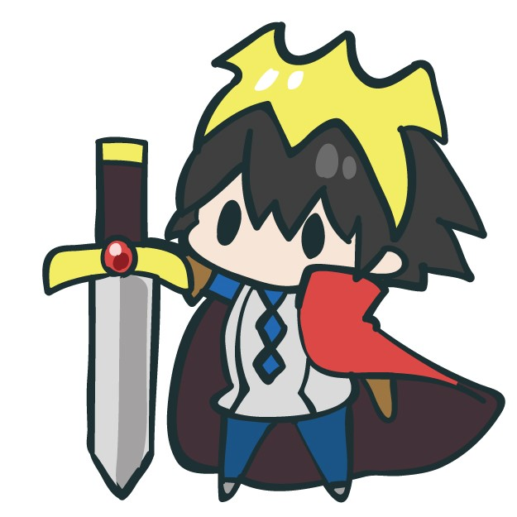
 |  | 選択枠
 |  | （キャラ選択時表示）
一度に編成できるキャラは3体
（調整で数の変更有かも）

実機の画面サイズや視認性によっては |  | キャラアイコン
HP、必殺技はゲージのみではなく
数値を表示する
いれるなら実数値ではなく％表示 |  | サイコロの目
 | 
サイコロの目は数字ではなく
イメージ図のようにグラフィックで出したい
 |  | HPゲージ
 |  | 必殺技ゲージ

投擲前画面

 | プレイヤーがキャラを投げる前はステージ下部に表示される
 | 表示されているサイコロは編成タブを開いている際は隠れる

投擲の操作は
サイコロを飛ばしたい方向にフリック |  | 現在使用しているキャラが分かるように
飛距離はフリックのスピードで変化 |  | アイコンをどこかに表示
（操作が狙った方向に飛ばない、
飛距離の調整が難しいなら |  | 投擲前のサイコロの目は一番小さい数字
モンストみたいな引っ張り操作にする） |  | 投擲操作後ランダムに上部の目が変わり
 |  | 転がっているように演出する

 |  | 範囲はサイコロを中心に円形に表示
 |  | 半透明にする

